Sheet1
太阳能电池实验实验报告
1.无光条件下太阳能电池正向偏压下的伏安特性
U/v | 0.5 | 1.0 | 1.5 | 2.0 | 2.5 | 3.0 | 3.5 | 4.0 | 4.5 | 5.0
I/mA | 0.03 | 0.082 | 0.163 | 0.292 | 0.478 | 0.760 | 1.2 | 1.9 | 3.0 | 5.0
lnI | -3.507 | -2.501 | -1.814 | -1.231 | -0.738 | -0.274 | 0.182 | 0.642 | 1.099 | 1.609

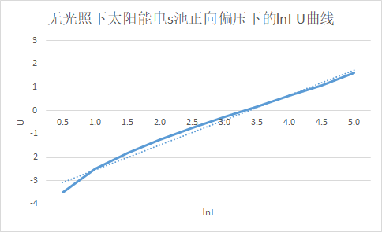

2.研究太阳能电池负载特性，确定最大功率
Rx/Ω | 0 | 100 | 200 | 300 | 400 | 500 | 600 | 700 | 800 | 900
U/V | 0.133 | 1.100 | 2.03 | 2.93 | 3.74 | 4.23 | 4.51 | 4.70 | 4.83 | 4.92
I/mA | 10.3 | 9.9 | 9.5 | 9.2 | 8.9 | 8.1 | 7.3 | 6.5 | 5.9 | 5.37
P/mW | 1.370 | 10.890 | 19.285 | 26.956 | 33.286 | 34.263 | 32.923 | 30.550 | 28.497 | 26.076
Rx/Ω | 1000 | 1100 | 1200 | 1300 | 1400 | 1500 | 2000 | 3000 | 4000 | 10000
U/V | 4.98 | 5.03 | 5.07 | 5.10 | 5.12 | 5.14 | 5.21 | 5.26 | 5.30 | 5.37
I/mA | 4.9 | 4.5 | 4.2 | 3.9 | 3.6 | 3.4 | 2.6 | 1.7 | 1.3 | 0.0
P/mW | 24.402 | 22.635 | 21.294 | 19.890 | 18.432 | 17.476 | 13.546 | 8.942 | 6.890 | 0.000
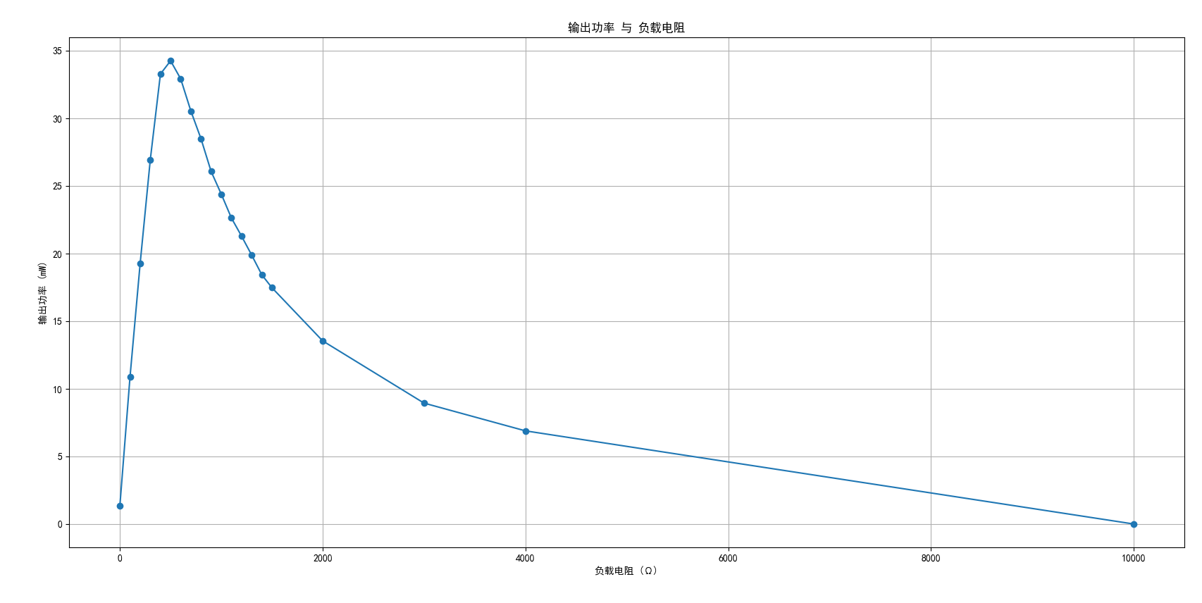

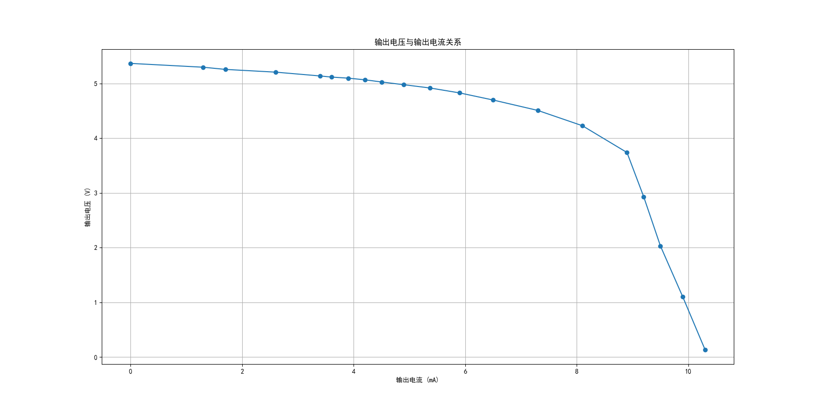

Rx/Ω | 410 | 420 | 430 | 440 | 450 | 460 | 470 | 480 | 490 | 500
U/V | 3.75 | 3.80 | 3.86 | 3.91 | 3.95 | 4.00 | 4.05 | 4.09 | 4.13 | 4.17
I/mA | 8.9 | 8.9 | 8.8 | 8.7 | 8.6 | 8.5 | 8.5 | 8.4 | 8.3 | 8.2
P/mW | 33.375 | 33.820 | 33.968 | 34.017 | 33.970 | 34.000 | 34.425 | 34.356 | 34.279 | 34.194
Rx/Ω | 510 | 520 | 530 | 540 | 550 | 560 | 570 | 580 | 590
U/V | 4.20 | 4.23 | 4.27 | 4.30 | 4.33 | 4.37 | 4.40 | 4.42 | 4.45
I/mA | 8.1 | 8.0 | 7.9 | 7.8 | 7.7 | 7.7 | 7.6 | 7.5 | 7.4
P/mW | 34.020 | 33.840 | 33.733 | 33.540 | 33.341 | 33.649 | 33.440 | 33.150 | 32.930

最大输出功率:
最大输出功率对应的负载电阻:

